1
-1
-1
-1
-1
-1
-1
-1
-1
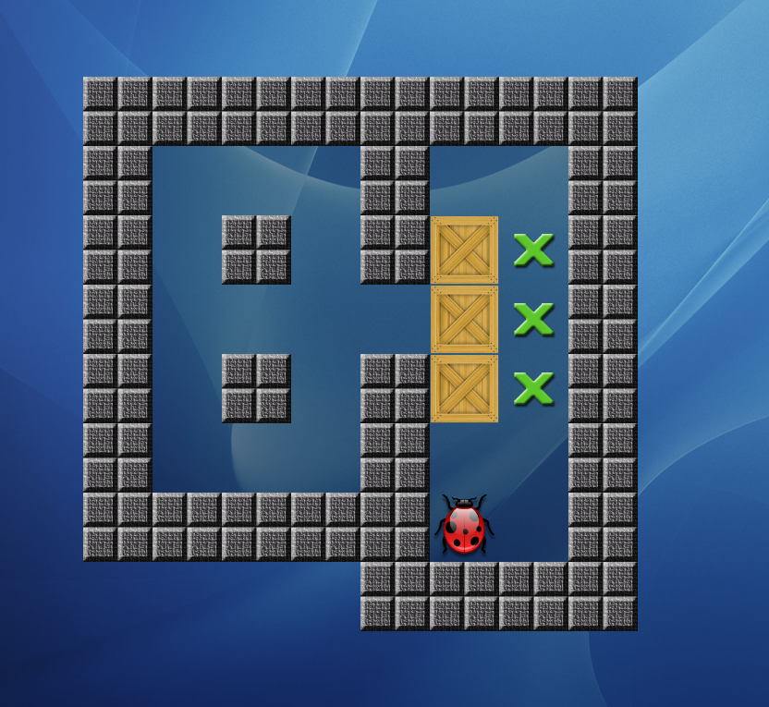
-1 | -1 | -1 | -1 | -1 | -1 | -1 | -1 | -1 | -1 | -1 | -1 | -1
-1 | -1 | -1 | -1 | -1 | -1 | -1 | -1 | -1 | -1 | -1 | -1 | -1
-1 | -1 | -1 | -1 | -1 | -1 | -1 | -1 | -1 | -1 | -1 | -1 | -1
-1 | -1 | -1 | -1 | 0 | 0 | 0 | -1 | 0 | 0 | -1 | -1 | -1
-1 | -1 | -1 | -1 | 0 | -1 | 0 | -1 | 2 | 1 | -1 | -1 | -1
-1 | -1 | -1 | -1 | 0 | 0 | 0 | 0 | 2 | 1 | -1 | -1 | -1
-1 | -1 | -1 | -1 | 0 | -1 | 0 | -1 | 2 | 1 | -1 | -1 | -1
-1 | -1 | -1 | -1 | 0 | 0 | 0 | -1 | 0 | 0 | -1 | -1 | -1
-1 | -1 | -1 | -1 | -1 | -1 | -1 | -1 | 3 | 0 | -1 | -1 | -1
-1 | -1 | -1 | -1 | -1 | -1 | -1 | -1 | -1 | -1 | -1 | -1 | -1
-1 | -1 | -1 | -1 | -1 | -1 | -1 | -1 | -1 | -1 | -1 | -1 | -1
-1 | -1 | -1 | -1 | -1 | -1 | -1 | -1 | -1 | -1 | -1 | -1 | -1
-1 | -1 | -1 | -1 | -1 | -1 | -1 | -1 | -1 | -1 | -1 | -1 | -1

2
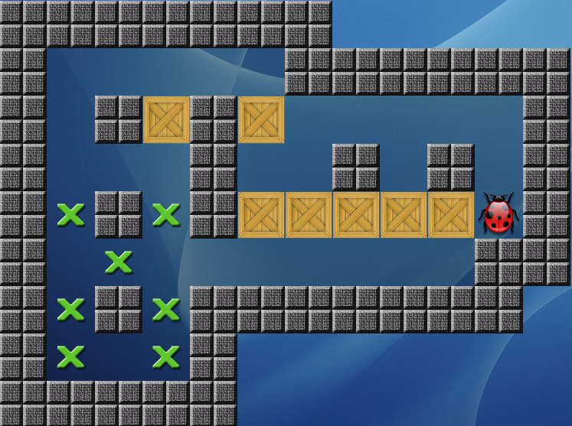
-1 | -1 | -1 | -1 | -1 | -1 | -1 | -1 | -1 | -1 | -1 | -1 | -1
-1 | -1 | -1 | -1 | -1 | -1 | -1 | -1 | -1 | -1 | -1 | -1 | -1
-1 | -1 | -1 | -1 | -1 | -1 | -1 | -1 | -1 | -1 | -1 | -1 | -1
-1 | -1 | 0 | 0 | 0 | 0 | 0 | -1 | -1 | -1 | -1 | -1 | -1
-1 | -1 | 0 | -1 | 2 | -1 | 2 | 0 | 0 | 0 | 0 | 0 | -1
-1 | -1 | 0 | 0 | 0 | -1 | 0 | 0 | -1 | 0 | -1 | 0 | -1
-1 | -1 | 1 | -1 | 1 | -1 | 2 | 2 | 2 | 2 | 2 | 3 | -1
-1 | -1 | 0 | 1 | 0 | 0 | 0 | 0 | 0 | 0 | 0 | -1 | -1
-1 | -1 | 1 | -1 | 1 | -1 | -1 | -1 | -1 | -1 | -1 | -1 | -1
-1 | -1 | 1 | 0 | 1 | -1 | -1 | -1 | -1 | -1 | -1 | -1 | -1
-1 | -1 | -1 | -1 | -1 | -1 | -1 | -1 | -1 | -1 | -1 | -1 | -1
-1 | -1 | -1 | -1 | -1 | -1 | -1 | -1 | -1 | -1 | -1 | -1 | -1
-1 | -1 | -1 | -1 | -1 | -1 | -1 | -1 | -1 | -1 | -1 | -1 | -1

3
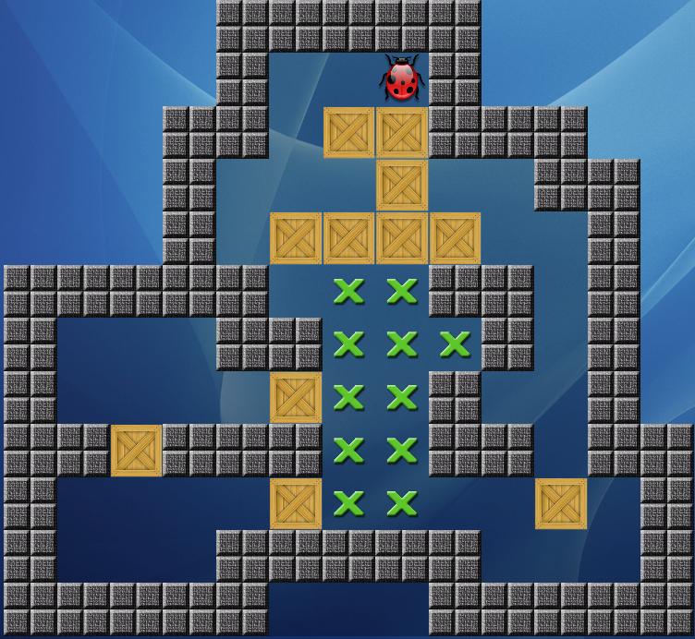
-1 | -1 | -1 | -1 | -1 | -1 | -1 | -1 | -1 | -1 | -1 | -1 | -1
-1 | -1 | -1 | -1 | -1 | -1 | -1 | -1 | -1 | -1 | -1 | -1 | -1
-1 | -1 | -1 | -1 | -1 | 0 | 0 | 3 | -1 | -1 | -1 | -1 | -1
-1 | -1 | -1 | -1 | -1 | 0 | 2 | 2 | -1 | -1 | -1 | -1 | -1
-1 | -1 | -1 | -1 | 0 | 0 | 0 | 2 | 0 | 0 | -1 | -1 | -1
-1 | -1 | -1 | -1 | 0 | 2 | 2 | 2 | 2 | 0 | 0 | -1 | -1
-1 | -1 | -1 | -1 | -1 | 0 | 1 | 1 | -1 | -1 | 0 | -1 | -1
-1 | 0 | 0 | 0 | -1 | -1 | 1 | 1 | 1 | -1 | 0 | -1 | -1
-1 | 0 | 0 | 0 | 0 | 2 | 1 | 1 | -1 | 0 | 0 | -1 | -1
-1 | -1 | 2 | -1 | -1 | -1 | 1 | 1 | -1 | -1 | 0 | -1 | -1
-1 | 0 | 0 | 0 | 0 | 2 | 1 | 1 | 0 | 0 | 2 | 0 | -1
-1 | 0 | 0 | 0 | -1 | -1 | -1 | -1 | -1 | 0 | 0 | 0 | -1
-1 | -1 | -1 | -1 | -1 | -1 | -1 | -1 | -1 | -1 | -1 | -1 | -1

4
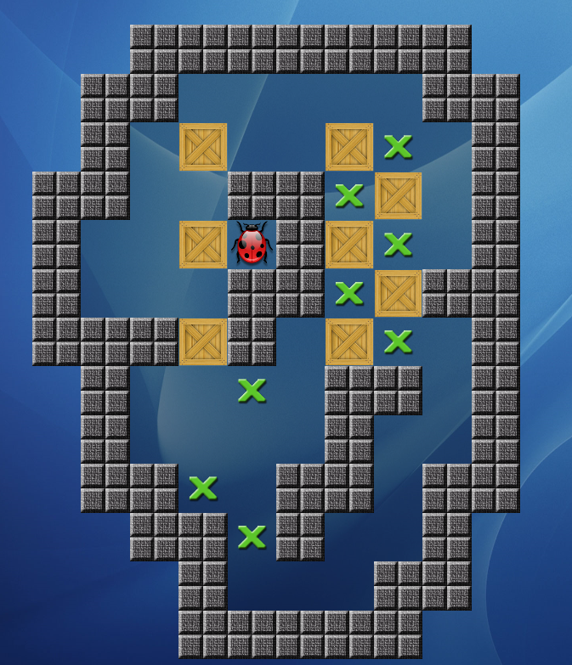
-1 | -1 | -1 | -1 | -1 | -1 | -1 | -1 | -1 | -1 | -1 | -1 | -1
-1 | -1 | -1 | -1 | -1 | 0 | 0 | 0 | 0 | 0 | -1 | -1 | -1
-1 | -1 | -1 | -1 | 0 | 2 | 0 | 0 | 2 | 1 | 0 | -1 | -1
-1 | -1 | -1 | -1 | 0 | 0 | -1 | -1 | 1 | 2 | 0 | -1 | -1
-1 | -1 | -1 | 0 | 0 | 2 | 3 | -1 | 2 | 1 | 0 | -1 | -1
-1 | -1 | -1 | 0 | 0 | 0 | -1 | -1 | 1 | 2 | -1 | -1 | -1
-1 | -1 | -1 | -1 | -1 | 2 | -1 | 0 | 2 | 1 | 0 | -1 | -1
-1 | -1 | -1 | -1 | 0 | 0 | 1 | 0 | -1 | -1 | 0 | -1 | -1
-1 | -1 | -1 | -1 | 0 | 0 | 0 | 0 | -1 | 0 | 0 | -1 | -1
-1 | -1 | -1 | -1 | -1 | 1 | 0 | -1 | -1 | 0 | -1 | -1 | -1
-1 | -1 | -1 | -1 | -1 | -1 | 1 | -1 | 0 | 0 | -1 | -1 | -1
-1 | -1 | -1 | -1 | -1 | -1 | 0 | 0 | 0 | -1 | -1 | -1 | -1
-1 | -1 | -1 | -1 | -1 | -1 | -1 | -1 | -1 | -1 | -1 | -1 | -1

5
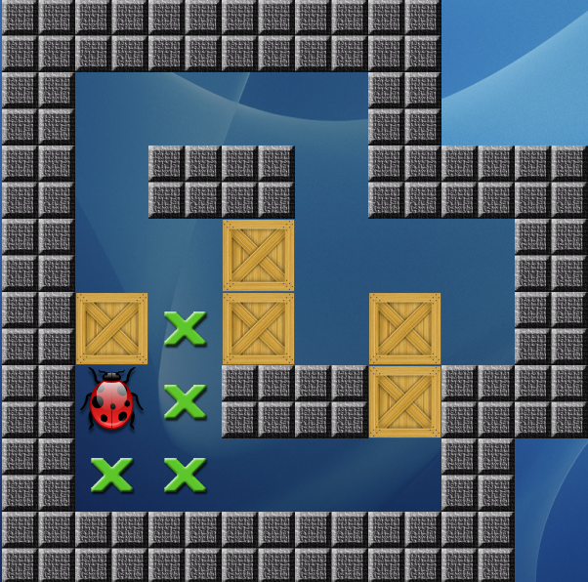
-1 | -1 | -1 | -1 | -1 | -1 | -1 | -1 | -1 | -1 | -1 | -1 | -1
-1 | -1 | -1 | -1 | -1 | -1 | -1 | -1 | -1 | -1 | -1 | -1 | -1
-1 | -1 | -1 | -1 | -1 | -1 | -1 | -1 | -1 | -1 | -1 | -1 | -1
-1 | -1 | -1 | -1 | 0 | 0 | 0 | 0 | -1 | -1 | -1 | -1 | -1
-1 | -1 | -1 | -1 | 0 | -1 | -1 | 0 | -1 | -1 | -1 | -1 | -1
-1 | -1 | -1 | -1 | 0 | 0 | 2 | 0 | 0 | 0 | -1 | -1 | -1
-1 | -1 | -1 | -1 | 2 | 1 | 2 | 0 | 2 | 0 | -1 | -1 | -1
-1 | -1 | -1 | -1 | 3 | 1 | -1 | -1 | 2 | -1 | -1 | -1 | -1
-1 | -1 | -1 | -1 | 1 | 1 | 0 | 0 | 0 | -1 | -1 | -1 | -1
-1 | -1 | -1 | -1 | -1 | -1 | -1 | -1 | -1 | -1 | -1 | -1 | -1
-1 | -1 | -1 | -1 | -1 | -1 | -1 | -1 | -1 | -1 | -1 | -1 | -1
-1 | -1 | -1 | -1 | -1 | -1 | -1 | -1 | -1 | -1 | -1 | -1 | -1
-1 | -1 | -1 | -1 | -1 | -1 | -1 | -1 | -1 | -1 | -1 | -1 | -1

6
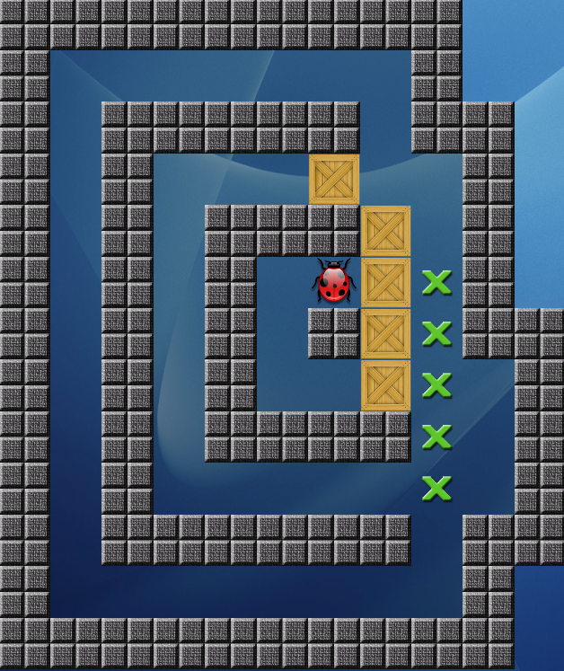
-1 | -1 | -1 | -1 | -1 | -1 | -1 | -1 | -1 | -1 | -1 | -1 | -1
-1 | -1 | 0 | 0 | 0 | 0 | 0 | 0 | 0 | -1 | -1 | -1 | -1
-1 | -1 | 0 | -1 | -1 | -1 | -1 | -1 | 0 | -1 | -1 | -1 | -1
-1 | -1 | 0 | -1 | 0 | 0 | 0 | 2 | 0 | 0 | -1 | -1 | -1
-1 | -1 | 0 | -1 | 0 | -1 | -1 | -1 | 2 | 0 | -1 | -1 | -1
-1 | -1 | 0 | -1 | 0 | -1 | 0 | 3 | 2 | 1 | -1 | -1 | -1
-1 | -1 | 0 | -1 | 0 | -1 | 0 | -1 | 2 | 1 | -1 | -1 | -1
-1 | -1 | 0 | -1 | 0 | -1 | 0 | 0 | 2 | 1 | 0 | -1 | -1
-1 | -1 | 0 | -1 | 0 | -1 | -1 | -1 | -1 | 1 | 0 | -1 | -1
-1 | -1 | 0 | -1 | 0 | 0 | 0 | 0 | 0 | 1 | 0 | -1 | -1
-1 | -1 | 0 | -1 | -1 | -1 | -1 | -1 | -1 | 0 | -1 | -1 | -1
-1 | -1 | 0 | 0 | 0 | 0 | 0 | 0 | 0 | 0 | -1 | -1 | -1
-1 | -1 | -1 | -1 | -1 | -1 | -1 | -1 | -1 | -1 | -1 | -1 | -1

7
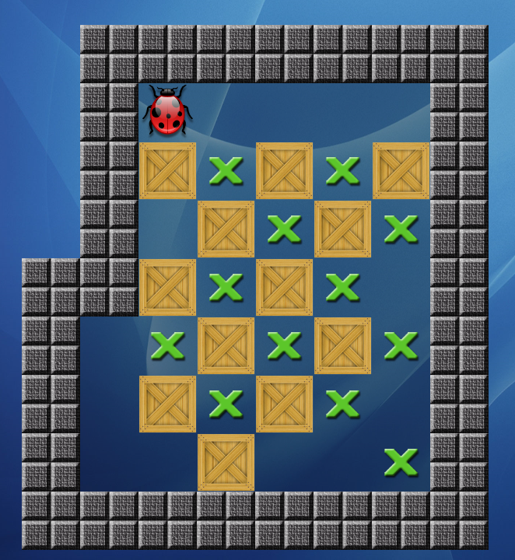
-1 | -1 | -1 | -1 | -1 | -1 | -1 | -1 | -1 | -1 | -1 | -1 | -1
-1 | -1 | -1 | -1 | -1 | -1 | -1 | -1 | -1 | -1 | -1 | -1 | -1
-1 | -1 | -1 | -1 | 3 | 0 | 0 | 0 | 0 | -1 | -1 | -1 | -1
-1 | -1 | -1 | -1 | 2 | 1 | 2 | 1 | 2 | -1 | -1 | -1 | -1
-1 | -1 | -1 | -1 | 0 | 2 | 1 | 2 | 1 | -1 | -1 | -1 | -1
-1 | -1 | -1 | 0 | 1 | 2 | 1 | 2 | 1 | -1 | -1 | -1 | -1
-1 | -1 | -1 | 0 | 2 | 1 | 2 | 1 | 0 | -1 | -1 | -1 | -1
-1 | -1 | -1 | 0 | 0 | 2 | 0 | 0 | 1 | -1 | -1 | -1 | -1
-1 | -1 | -1 | -1 | 1 | 1 | -1 | -1 | -1 | -1 | -1 | -1 | -1
-1 | -1 | -1 | -1 | -1 | -1 | -1 | -1 | -1 | -1 | -1 | -1 | -1
-1 | -1 | -1 | -1 | -1 | -1 | -1 | -1 | -1 | -1 | -1 | -1 | -1
-1 | -1 | -1 | -1 | -1 | -1 | -1 | -1 | -1 | -1 | -1 | -1 | -1
-1 | -1 | -1 | -1 | -1 | -1 | -1 | -1 | -1 | -1 | -1 | -1 | -1

8
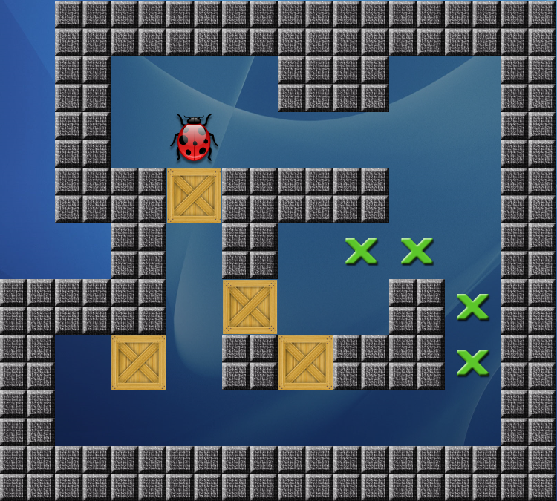
-1 | -1 | -1 | -1 | -1 | -1 | -1 | -1 | -1 | -1 | -1 | -1 | -1
-1 | -1 | -1 | -1 | -1 | -1 | -1 | -1 | -1 | -1 | -1 | -1 | -1
-1 | -1 | -1 | -1 | -1 | -1 | -1 | -1 | -1 | -1 | -1 | -1 | -1
-1 | -1 | -1 | 0 | 0 | 0 | -1 | -1 | 0 | 0 | -1 | -1 | -1
-1 | -1 | -1 | 0 | 3 | 0 | 0 | 0 | 0 | 0 | -1 | -1 | -1
-1 | -1 | -1 | -1 | 2 | -1 | -1 | -1 | 0 | 0 | -1 | -1 | -1
-1 | -1 | -1 | -1 | 0 | -1 | 0 | 1 | 1 | 0 | -1 | -1 | -1
-1 | -1 | -1 | -1 | 0 | 2 | 0 | 0 | -1 | 1 | -1 | -1 | -1
-1 | -1 | 0 | 2 | 0 | -1 | 2 | -1 | -1 | 1 | -1 | -1 | -1
-1 | -1 | 0 | 0 | 0 | 0 | 0 | 0 | 0 | 0 | -1 | -1 | -1
-1 | -1 | -1 | -1 | -1 | -1 | -1 | -1 | -1 | -1 | -1 | -1 | -1
-1 | -1 | -1 | -1 | -1 | -1 | -1 | -1 | -1 | -1 | -1 | -1 | -1
-1 | -1 | -1 | -1 | -1 | -1 | -1 | -1 | -1 | -1 | -1 | -1 | -1

